Hoja1
 |  | Nombre:
 |  | Dirección:
Pedidos para |  | Comuna:
 |  | Teléfono:
 |  | E-mail:
16/09/2020 al 22/09/2020
 |  |  | Compra Total |  | -
ENTREGAS SIN COBRANZA DE TASAS |  |  | TOTAL F Y V |  | -
Despacho al Oriente de Santiago de Lunes a Sábado

Descripción |  | Precio | Unidad | Cantidad | Total | PRODUCTO NUEVO PARA ESTAR MAS PROTEGIDOS | Cantidad | Precio | Total
VERDURAS |  |  |  |  |  | Higienizante 0,5 litros alcohol al 70% para manos y ambientes |  | 4890 | 0
Acelgas 800 gr |  | 850 | pqte |  | -
Aji amarillo 0,10 gr |  | 750 | 100 grs |  | - | Carbón Las Lomas 2,5 kg bolsa papel |  | 2790 | -
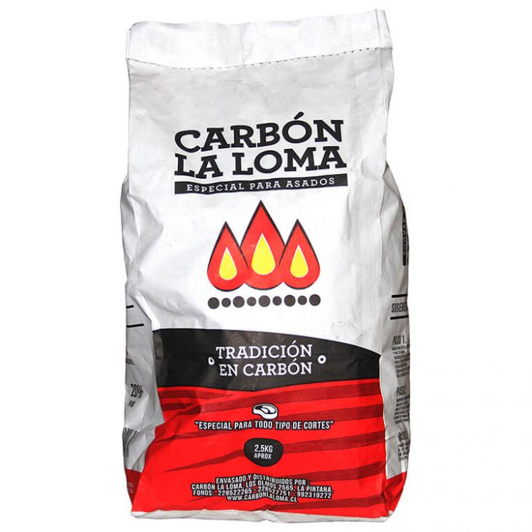
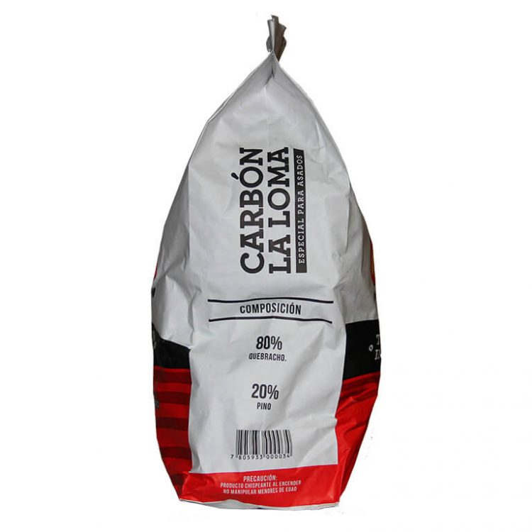
Aji cacho de cabra 200 g |  | 2,800 | 200 grs |  | -
Ají Verde 220 gr |  | 1,390 | 220 gr |  | -
Aji Rocoto |  | 900 | 100 grs |  | -
Ajo 220 gr |  | 990 | ( 3 und) |  | -
Albahaca 100g |  | 1,250 | 100 grs |  | -
Alcachofa |  | 1,190 | un |  | -
Apio |  | 1,690 | ud |  | -
Berenjenas |  | 595 | ud |  | -
Berros |  | 690 | bdja |  | -
Betarragas |  | 1,190 | pqte |  | -
Brocoli |  | 1,490 | ud |  | -
Brote de Alfafa bdja 150 g |  | 1,190 | bdja |  | -
Brote de Soja |  | 1,350 | bdja |  | -
Camote Amarillo /Morado |  | 2,290 | kg |  | -
Cebolla Morada |  | 1,790 | kg |  | -
Cebollas Blanca |  | 1,100 | kg |  | -
Cebollines 150 gr |  | 690 | pqte |  | -
Chalota |  | 1,800 | 200 grs |  | -
Champiñon shitake 100 gr |  | 2,000 | bdja |  | -
Champiñon Ostra 200g |  | 2,200 | bdja |  | -
Champiñon Paris 200 gr |  | 1,790 | bdja |  | -
Champiñon Portobello 200 gr |  | 2,200 | bdja |  | -
Choclo Am. |  | 1,390 | ud |  | -
Ciboulette 20gr |  | 590 | Unidad |  | -
Cilantro 150 g |  | 790 | pqte |  | -
Coliflor 1 kg | aprox | 1,490 | ud |  | -
Diente Dragón 150gr |  | 600 | bdja |  | -
Endibias |  | 4,690 | bdja |  | -
Espinaca deshojada |  | 1,850 | 1/2 kg |  | -
jenjibre 150 gr |  | 790 | bdja |  | -
Lech. Costina Res/ 0,700gr |  | 1,100 | ud |  | -
Lech. Escarola/ 0,800gr |  | 1,190 | ud |  | -
Lech. Española 200 gr |  |  | NO |  | -
Lech. Lollo Roble (parecida a la española) |  | 890 | ud |  | -
Lech. Lolo Marina |  | 890 | ud |  | -
Lech. Milanesa |  | 890 | ud |  | -
Lechuga Hidroponica Rosa |  | 790 | ud |  | -
Menta 40g |  | 690 | bdja |  | -
Mote Fresco |  | 1,500 | kg |  | -
Palta Hass chilena |  | 4,990 | kg |  | -
Papa Bruja (Chilota) Azul |  | 1,690 | 1/2 kg |  | -
Papa Semilla (redonda) |  | 990 | kg |  | -
Papas |  | 890 | kg |  | -
Pepino Ensalada 330 gr |  | 590 | ud |  | -
Perejil 150gr |  | 690 | pqte |  | -
Pimiento Amarillo |  | 1,690 | ud |  | -
Pimiento Rojo Extra |  | 1,790 | ud |  | -
Pimiento Verde |  | 950 | un |  | -
Poroto Verde |  | 1,500 | 1/2 kg |  | -
Puerros |  | 1,200 | ud |  | -
Rabanitos |  | 1,690 | pqte |  | -
Repollo Crespo |  | 1,790 | ud |  | -
Repollo Morado |  | 2,190 | ud |  | -
Rucula 100gr |  | 790 | bdja |  | -
Tomate 1ª |  | 2,290 | kg |  | -
Tomate 2da |  | 1,990 | kg |  | -
Tomate Cocktail |  | 2,500 | 1/2 kg |  | -
Tomate pera |  | 950 | 1/2 kg |  | -
Zanahoria |  | 990 | pqte |  | -
Zapallo Amarillo |  | 1,100 | kg |  | -
Zapallo Italiano |  | 590 | ud |  | -
FRUTAS
Frutilla |  | 2,890 | 1/2 kg |  | -
Arándanos |  | 4,990 | 1/2 kilo |  | -
Limón |  | 790 | kg |  | -
limon de pica |  | 750 | 1/4 kg |  | -
Limon Sutil |  | 750 | 1/4 kg |  | -
Mandarina |  | 1,690 | kg |  | -
Manzana Fuji |  | 1,690 | kg |  | -
Manzana pink lady |  | 990 | kg |  | -
Manzana Verde |  | 1,490 | kg |  | -
Mango (dos unidades 1kg aprox) |  | 3,490 | kg |  | -
kiwi |  | 1,790 | kg |  | -
Naranja de Jugo |  | 1,390 | kg |  | -
Pera Packams |  | 1,590 | kg |  | -
Piña |  | 2,590 | ud |  | -
Platano |  | 1,100 | kg |  | -
Pomelo |  | 1,000 | kg |  | -
Huevo Super |  | 199 | ud |  | -
NOTA: Ante fluctuaciones relevantes de precios, esta lista podría cambiar sin previo aviso en algún producto

